Relatório Férias
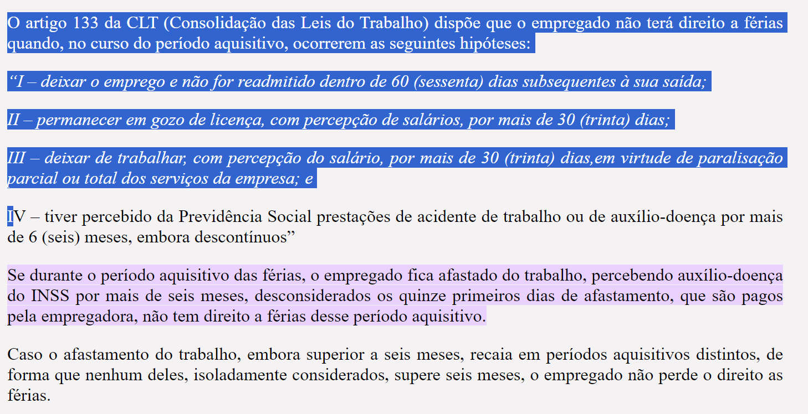
Planilha de Controle de Controle de Férias
 |  |  |  |  |  | Primeiro |  |  |  |  | Segundo
Departamento | Setor | Matricula | Nome | Cargo | Afastamento INSS | Periodo Aquisitivo | Periodo Aquisitivo | Meses faltantes | Dias de Direito | Data da promagação | Periodo Aquisitivo | Periodo Aquisitivo | Meses faltantes | Dias de Direito | Férias Dobradas | Data da promagação | Gestor
Provimento | GP | xxx | Alina | Analista | Não | 2022-06-12 | 2023-06-12 | 0 | Vide Regra |  | 2023-06-12 | 2024-06-12 | 0 | Vide Regra | Sim |  | Nadia
 |  |  |  |  |  |  |  |  | de 6 a 14 faltas: mantém 24 dias de férias;
 |  |  |  |  |  |  | 0 |  | de 15 a 23 faltas: mantém 18 dias de férias;
Regra afastamento INSS - superior a 6 meses perde direito a férias. |  |  |  |  |  |  |  |  | de 24 a 32 faltas: mantém 12 dias de férias;
Quanto retorna do afastamento, inicia-se nova contagem, considerando data do afastamento. |  |  |  |  |  |  |  |  | a partir de 33 faltas o direito às férias é perdido.

